様式１別紙１
様式第１号 別紙１（第５条、第８条、第９条関係）
事 業 計 画 書
１ 申請者の概要
法人名
代表者名
所 在 地 |  | 〒
業 種 |  |  |  | 資本金 |  |  | 千円 | 従業員数 |  |  | 人
事業内容
担当部署名 |  |  |  |  | 担当者名
電話番号 |  |  |  |  | FAX番号
ﾒｰﾙｱﾄﾞﾚｽ

２ 導入するGHG排出量算定サービスの内容
システム事業者名 |  |  | 会社・機関名等
 |  |  | 所 在 地
GHG排出量算定 サービス |  |  | システム名
 |  |  | プラン名
 |  |  | 契約期間 | 年 月 日 ～ 年 月 日
 |  |  | 無料期間 |  |  | 年 月 日 ～ 年 月 日
 |  |  | サービス使用料 | 円（税抜）
 |  |  | 使用料の支払 | 支払方法 |  |  |  |  |  | （ ）
支払日の日付を記入
 |  |  |  | 支払時期 |  |  |  |  | 日付
サービスを導入する目的
自社の拠点数
エネルギー使用量（kL）（原油換算） 県内の事業所で最も使用量が多い事業所 |  |  |  | 事業所名
 |  |  |  | 使用量
スコープ３算定項目
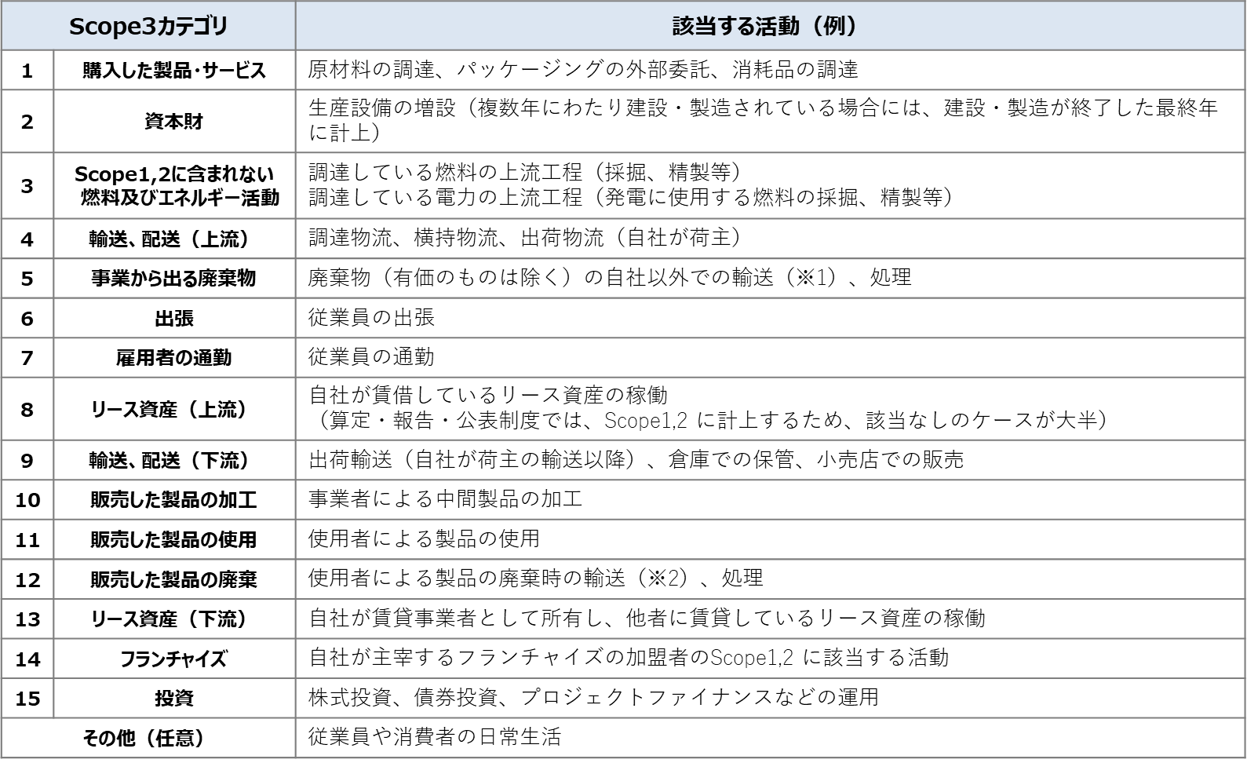
※1 Scope3基準及び基本ガイドラインでは、輸送を任意算定対象としています。
※2 Scope3基準及び基本ガイドラインでは、輸送を算定対象外としていますが、算定頂いても構いません。
[出所] サプライチェーン排出量算定の考え方 パンフレット 環境省(http://www.env.go.jp/earth/ondanka/supply_chain/gvc/files/tools/supply_chain_201711_all.pdf)
スコープ３は、以下の表を確認いただき、算定予定のカテゴリの数字を記入してください。
総経費 |  |  |  | 円（税抜）
補助対象経費 |  |  |  | 円（税抜）
補助金交付申請額※ |  |  |  | 円（税抜）
 | 補助申請期間 |  |  | 年 月 ～ 年 月
 | ※補助交付申請額は千円未満を切り捨てた額とします。
 | ＜その他添付書類＞
□前年度のエネルギー使用量算定シート（県内で最もエネルギー使用量が多い事業所分）
 | □導入サービスの仕様書もしくはカタログ
 | （使用料金、算定可能範囲（スコープ1,2,3）が確認できるもの）

